Sheet1
店铺销售数据采集与处理方案撰写
【任务要求】
通过对任务背景的分析和理解，根据数据化运营方案，撰写竞争对手商品结构数据采集与处理方案。

【知识要点】
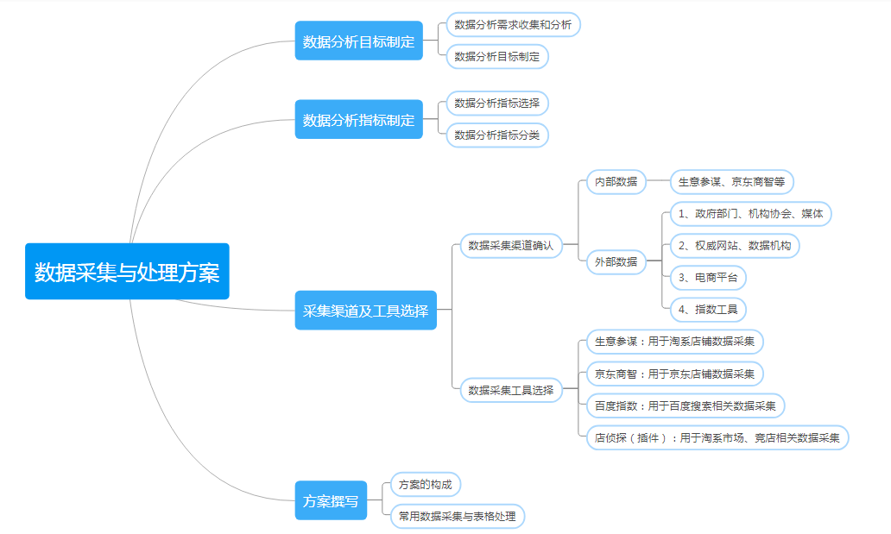

【分析结论】

本题经过任务背景分析可以知道店铺需要每月上新10款商品，并对一些销量低于标准的商品进行下架处理，因此需要分析商品每月的销量状况，选C；

需要采集商品的销量，运营人员从店铺每款商品每月的销量报表中采集数据最为准确；

读题可知需要采集的指标是商品销售量；

数据处理包含转化、清洗和计算，进而进行分析即可。

